固定资产采购申请单第2页
固定资产申请单

固定资产采购描述 |  | 第二页

 | 内容包括且不限于固定资产采购理由；固定资产采购用途、预计
 | 效益回收期以及其他需要特别说明的事项

 | H6、经济型座椅通风加热项目，因订单数量增加以及西安工厂需求，ECU产品需要增加3台配置检测工装： 1、其中2台在北京安路普车间正常出货使用； 2、剩余1台在代工厂使用，紧急时在代工厂完成配置检测直接发货。 3、安路普替换下来的1台配置工装和1台检测工装给西安工厂使用。 4、代工厂替换下来的1台检测工装备用，后期搭配一台配置工装给河北工厂使用。 H6、经济型座椅通风加热项目，因订单数量增加，线束、开关、加热垫、风扇产品检测需要增加2台零部件检测工装。 采购明细、技术要求文件见附件。 备注：预估价格仅供参考，最终以采购定价为准。

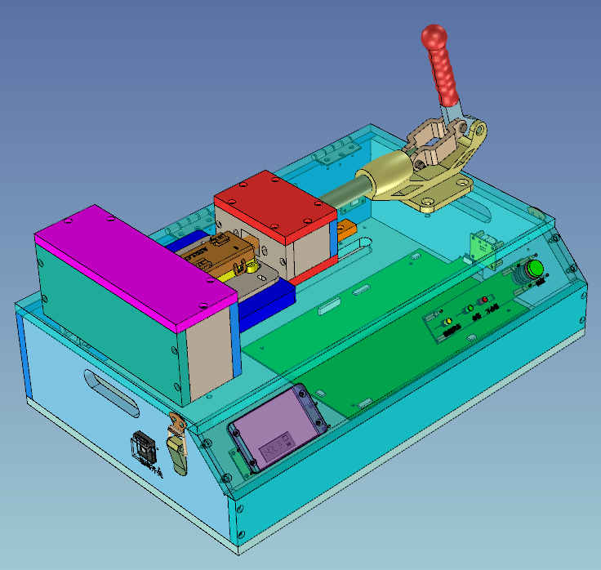

样式参考图

